25년 7월
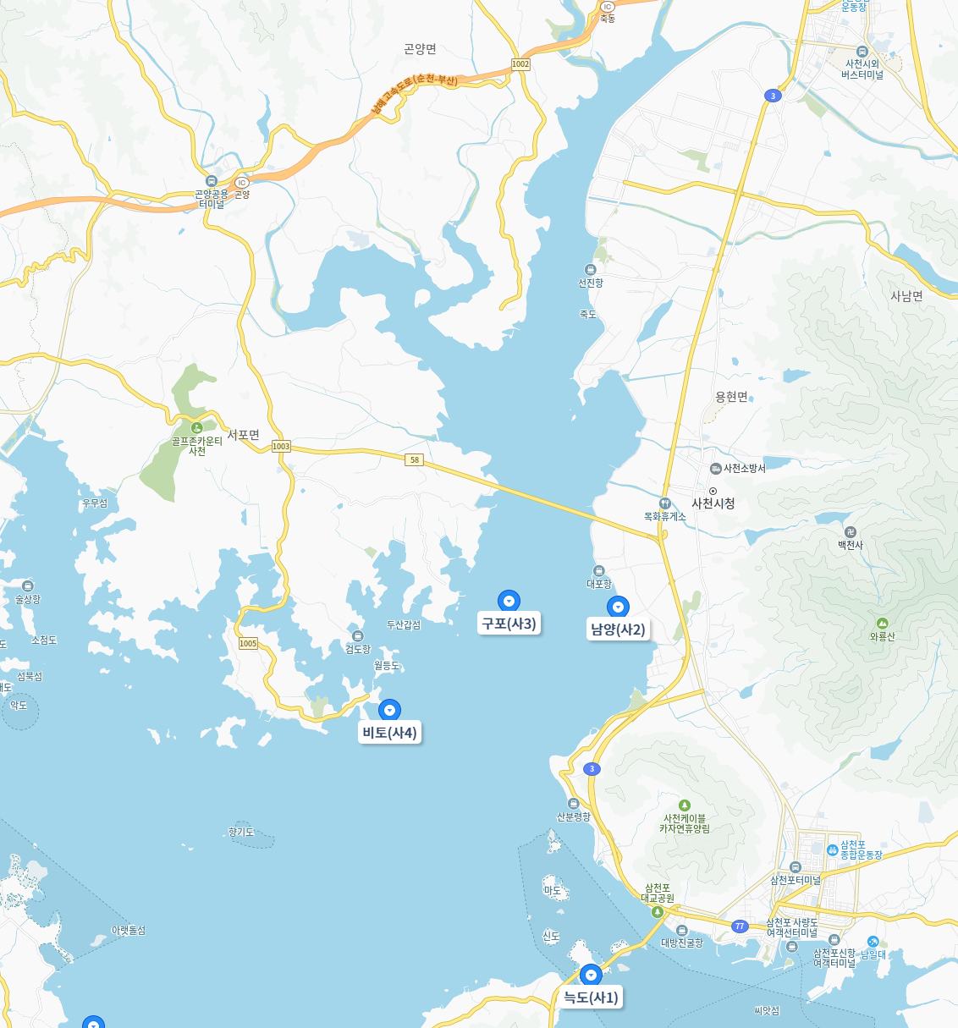
BAT
공공하수처리시설
방류수 수질 데이터
수산안전기술원
어장예찰 정기조사 포인트
해양환경측정망
①
②
③
7월 BAT
클로로필 a (1차) |  |  | (mg/㎥) | pH
구분 | Point 1 | Point 2 | Point 3 | 구분 | Point 1 | Point 2 | Point 3
0.5m | -13.6 | -1.32 | -3.42 |  | 7.1 | 7.34 | 7.31
2m | 2.34 | -0.86 | -12.45
4m | -3.42 | -0.24 | 9.93 | 전기전도도 |  |  | (mS/cm)
 |  |  |  | 구분 | Point 1 | Point 2 | Point 3
클로로필 a (2차) |  |  | (mg/㎥) |  | 26.15 | 25.08 | 30.72
구분 | Point 1 | Point 2 | Point 3
0.5m |  | 6.33 | -13.35 | DO |  |  | (mg/L)
2m | -7.03 | -7.5 | -13 | 구분 | Point 1 | Point 2 | Point 3
4m | -2.3 | -4.28 | -1.26 |  | 14.49 | 15.42 | 10.01

TSS |  |  | (mg/L) | 투명도 |  |  | (cm)
구분 | Point 1 | Point 2 | Point 3 | 구분 | Point 1 | Point 2 | Point 3
0.5m | 105 | 100 | 88 |  | 33 | 47 | 38
2m | 98 | 98 | 85
4m | 95 | 97 | 84

VSS |  |  | (mg/L) | DTP |  |  | (mg/L)
구분 | Point 1 | Point 2 | Point 3 | 구분 | Point 1 | Point 2 | Point 3
0.5m | 70 | 60 | 50 | 0.5m | 0.018 | 0.038 | 0.061
2m | 60 | 50 | 45 | 2m | 0.094 | 0.12 | 0.078
4m | 55 | 47 | 43 | 4m | 0.114 | 0.039 | 0.057

TOC |  |  | Conc. (mg/L) | 염도 |  |  | PSU
구분 | Point 1 | Point 2 | Point 3 | 구분 | Point 1 | Point 2 | Point 3
0.5m | 4.54 | 4.31 | 4.92 |  | 20.13 | 19.19 | 24.05
2m | 3.79 | 4.34 | 5.27
4m | 4.49 | 3.80 | 6.30

DTN |  |  | (mg/L) | 수온 |  |  | °c
구분 | Point 1 | Point 2 | Point 3 | 구분 | Point 1 | Point 2 | Point 3
0.5m | 3.59 | 3.139 | 2.785 |  | 29.7 | 31.6 | 30.4
2m | 1.755 | 1.875 | 3.78
4m | 0.431 | 2.827 | 3.525

 |  |  |  |  |  |  |  | 지점 | 위도(Latitude) | 경도(Longitude)
[분석 결과] |  |  |  |  |  |  |  | ① | 35.06058 | 128.03732
1. 측정일자: 2025.7.28 2. 측정지점: 총 3개지점 3. 측정항목: 투명도 외 11개 항목(일부 항목 0.5m, 2m, 4m 수심별 측정) 4. 측정결과 - DIN, DIP 분석이 아닌 DTN(용존총질소), DTP(용존총인)으로 분석됨 - DTN과 DTP를 DIN(용존무기질소), DIP(용존무기인)으로 간주하여 산정함 - 따라서, 실제 DIN, DIP 값보다 높은 값이 적용되었으며, 측정된 값을 기준으로 본다면 모두 매우 높게 나타나 영양염류의 농도가 높은 것으로 보임 - 클로로필 a의 경우 검출한계이하로 지속적인 모니터링을 통해 탁도 영향 여부에 대해 확인이 필요함 - 투명도의 경우 매우 낮으며, 부유물질 농도가 높거나, 조류 번성 가능성이 높은 상태로 보임 - DO의 경우 과포화 상태로 나타남 - WQI 산정 결과 point 1, 2 에서는 '보통(III), point 3에서 '나쁨(IV)' 수준을 나타남 - 측정일(7/18~20) 이전 집중호우로 인해 남강댐 방류가 있었으며, 방류로 인해 유기물, 부유물질이 유입되는 등 수질에 영향을 미친 것으로 보임 - 지속적인 모니터링이 요구됨 |  |  |  |  |  |  |  | ② | 35.046459 | 128.03487
 |  |  |  |  |  |  |  | ③ | 35.034759 | 128.032931

Data
지점명 | 일자 | 차수 | 수온(℃) | 염도 | pH | 전기전도도(mS/cm) | 투명도(cm) | DO(mg/L) | 용존산소포화농도(mg/L) | 용존산소포화도(%) | 클로로필a_0.5m(mg/㎥) | 클로로필a_2m(mg/㎥) | 클로로필a_4m(mg/㎥) | DIN_0.5m(mg/L) | DIN_2m(mg/L) | DIN_4m(mg/L) | DIP_0.5m(mg/L) | DIP_2m(mg/L) | DIP_4m(mg/L) | TSS_0.5m(mg/L) | TSS_2m(mg/L) | TSS_4m(mg/L) | VSS_0.5m(mg/L) | VSS_2m(mg/L) | VSS_4m(mg/L) | TOC_0.5m(mg/L) | TOC_2m(mg/L) | TOC_4m(mg/L) | WQI
point 1 | 2025-07-28 | 1 | 29.7 | 20.13 | 7.1 | 26.15 | 33 | 14.49 | 6.75 | 215% | - | 검출한계 이하 | 검출한계 이하 | 3.59 | 1.755 | 0.431 | 0.018 | 0.094 | 0.114 | 105 | 98 | 95 | 70 | 60 | 55 | 4.54 | 3.79 | 4.49 | 나쁨(IV) | 52
point 2 | 2025-07-28 | 1 | 31.6 | 19.19 | 7.34 | 25.08 | 47 | 15.42 | 6.65 | 232% | 6.33 | 검출한계 이하 | 검출한계 이하 | 3.139 | 1.875 | 2.827 | 0.038 | 0.12 | 0.039 | 100 | 98 | 97 | 60 | 50 | 47 | 4.31 | 4.34 | 3.80 | 보통(III) | 45 | 2025년 7월 | 52
point 3 | 2025-07-28 | 1 | 30.4 | 24.05 | 7.31 | 30.72 | 38 | 10.01 | 6.57 | 152% |  | 검출한계 이하 | 검출한계 이하 | 2.785 | 3.78 | 3.525 | 0.061 | 0.078 | 0.057 | 88 | 85 | 84 | 50 | 45 | 43 | 4.92 | 5.27 | 6.30 | 나쁨(IV) | 48 | 2025년 8월 | 40
point 1 | 2025-08-21 | 1 | 31.3 | 25.41 | 7.93 | 32.24 | 127 | 6.68 | 6.47 | 103% | 6.41 | 1.31 | 17 | 1.606 | 0.552 | 1.805 | 0.02 | 0.022 | 0.017 | 90 | 80 | 90 | 50 | 50 | 30 | 3.605 | 2.861 | 2.991 | 보통(III) | 40 | 2025년 9월 | 55
point 2 | 2025-08-21 | 1 | 31.9 | 28.07 | 7.31 | 35.26 | 106 | 5.89 | 6.19 | 95% | 6.27 | 7.04 | 8.23 | 1.473 | 1.251 | 2.282 | 0.022 | 0.025 | 0.02 | 100 | 90 | 100 | 50 | 40 | 20 | 2.909 | 3.049 | 2.771 | 보통(III) | 40 | 2025년 10월 | 45
point 3 | 2025-08-21 | 1 | 32.6 | 25.14 | 7.94 | 31.94 | 87 | 6.53 | 6.26 | 104% | 14 | 18.36 | 24.57 | 1.385 | 0.548 | 0.287 | 0.021 | 0.029 | 0.019 | 60 | 80 | 80 | 50 | 40 | 20 | 2.936 | 2.723 | 2.742 | 나쁨(IV) | 52 | 2025년 11월 | 45
point 1 | 2025-09-26 | 1 | 26 | 36.4 | 7.65 | 44.4 | 148 | 5.73 | 6.64 | 86% | 0 | 0.3 | 0.9 | 0.42 | 0.49 | 0.6 | 0.075 | 0.084 | 0.1 | 43 | 20 | 43 | 13 | 17 | 13 | 3.141 | 2.924 | 2.727 | 나쁨(IV) | 55 | 2025년 12월 | 45
point 2 | 2025-09-26 | 1 | 27.1 | 36.5 | 7.73 | 44.49 | 134 | 5.7 | 6.53 | 87% | 3.32 | 2.21 | 1.88 | 0.45 | 0.53 | 0.68 | 0.077 | 0.073 | 0.065 | 40 | 40 | 43 | 7 | 13 | 10 | 2.751 | 2.638 | 2.478 | 나쁨(IV) | 55 | 2026년 1월 | 28
point 3 | 2025-09-26 | 1 | 25.5 | 37.6 | 7.21 | 45.71 | 148 | 6.09 | 6.46 | 94% | 1.22 | 1 | 0.73 | 0.47 | 0.58 | 0.68 | 0.056 | 0.071 | 0.071 | 50 | 43 | 46 | 20 | 17 | 13 | 2.523 | 2.883 | 2.7 | 보통(III) | 45 | 2026년 2월 | 42
point 1 | 2025-10-24 | 1 | 21 | 30.6 | 6.77 | 38.07 | 144 | 7.69 | 7.46 | 103% | 5.27 | 0 | 0.74 | 1.988 | 3.063 | 2.453 | 0.063 | 0.058 | 0.055 | 44 | 42 | 40 | 17 | 13 | 17 | 3.972 | 2.502 | 2.557 | 보통(III) | 45 | 2026년 3월 | 39
point 2 | 2025-10-24 | 1 | 21.3 | 35.3 | 7.4 | 43.22 | 154 | 7.61 | 7.25 | 105% | 2.45 | 2.24 | 2.1 | 2.017 | 2.844 | 2.116 | 0.084 | 0.043 | 0.063 | 43 | 40 | 43 | 23 | 13 | 17 | 2.626 | 2.633 | 2.701 | 보통(III) | 45 | 2026년 4월 | 39
point 3 | 2025-10-24 | 1 | 21.1 | 36.6 | 7.42 | 44.61 | 140 | 7.42 | 7.25 | 102% | 0.18 | 0.09 | 0.13 | 2.771 | 2.481 | 2.397 | 0.079 | 0.058 | 0.062 | 46 | 43 | 40 | 23 | 17 | 13 | 2.604 | 2.346 | 2.499 | 보통(III) | 45
point 1 | 2025-11-24 | 1 | 15 | 31.2 | 6.75 | 37 | 150 | 8 | 8.38 | 95% | 1.25 | 1.12 | 1.01 | 1.392 | 1.275 | 0.877 | 0.064 | 0.054 | 0.047 | 33 | 30 | 37 | 10 | 10 | 7 | 2.97 | 4.08 | 3.52 | 보통(III) | 45
point 2 | 2025-11-24 | 1 | 14.8 | 35 | 7.3 | 42 | 160 | 8.2 | 8.13 | 101% | 3.86 | 2.23 | 1.84 | 1.143 | 0.98 | 0.607 | 0.093 | 0.087 | 0.043 | 30 | 40 | 33 | 7 | 10 | 10 | 4.88 | 4.35 | 2.46 | 보통(III) | 45
2025년 7월 | 52
2025년 8월 | 40
2025년 9월 | 55
2025년 10월 | 45
2025년 11월 | 45
2025년 12월 | 45
2026년 1월 | 28
2026년 2월 | 42
2026년 3월 | 39
2026년 4월 | 39
point 3 | 2025-11-24 | 1 | 14.7 | 36 | 7.35 | 44 | 153 | 7.8 | 8.13 | 96% | 2.24 | 1.73 | 1 | 1.596 | 1.035 | 0.737 | 0.06 | 0.046 | 0.042 | 50 | 33 | 36 | 13 | 10 | 10 | 4.83 | 5.87 | 4.38 | 보통(III) | 45
point 1 | 2025-12-17 | 1 | 8 | 39.03 | 8.51 | 47.32 | 152 | 11.18 | 9.14 | 122% | 1.07 | 0.87 | 0.76 | 1.1 | 1 | 0.7 | 0.055 | 0.045 | 0.04 | 33 | 30 | 33 | 11 | 11 | 10 | 2.95 | 4.61 | 4.39 | 보통(III) | 45
point 2 | 2025-12-17 | 1 | 8.3 | 38.96 | 8.39 | 47.24 | 158 | 11.16 | 9.14 | 122% | 2.18 | 1.02 | 0.84 | 0.95 | 0.8 | 0.5 | 0.08 | 0.075 | 0.035 | 33 | 37 | 37 | 10 | 11 | 11 | 3.48 | 5.79 | 4.38 | 보통(III) | 45
point 3 | 2025-12-17 | 1 | 8.8 | 39.53 | 8.39 | 47.85 | 155 | 10.8 | 8.94 | 121% | 0.83 | 0.75 | 0.54 | 1.2 | 0.85 | 0.6 | 0.05 | 0.04 | 0.035 | 33 | 40 | 33 | 13 | 12 | 12 | 4.49 | 6.09 | 3.88 | 보통(III) | 43
point 1 | 2026-01-27 | 1 | 2.9 | 43.3 | 8.23 | 50.8 | 295 | 11.19 | 10.29 | 109% | 1.8 | 1.6 | 1.4 | 0.42 | 0.46 | 0.5 | 0.026 | 0.028 | 0.031 | 14 | 12 | 9.2 | 4.2 | 2.9 | 2.6 | 4.01 | 3.68 | 3.64 | 좋음(II) | 28
point 2 | 2026-01-27 | 1 | 3.2 | 44.1 | 8.27 | 51.51 | 312 | 10.81 | 10.29 | 105% | 1.5 | 1.3 | 1.2 | 0.34 | 0.36 | 0.38 | 0.2 | 0.22 | 0.24 | 15 | 12 | 9 | 4.4 | 3 | 2.7 | 3.83 | 3.46 | 3.36 | 보통(III) | 36
point 3 | 2026-01-27 | 1 | 3 | 45.3 | 8.26 | 52.59 | 305 | 11.01 | 9.95 | 111% | 1.1 | 1 | 0.9 | 0.26 | 0.28 | 0.3 | 0.015 | 0.016 | 0.017 | 15 | 13 | 10 | 5 | 3.1 | 2.9 | 4.05 | 3.94 | 4.8 | 좋음(II) | 24
point 1 | 2026-02-23 | 1 | 8.2 | 34.25 | 8.11 | 52.05 | 195 | 10.1 | 9.75 | 104% | 1.89 | 1.45 | 0.61 | 0.93 | 0.84 | 0.72 | 0.087 | 0.064 | 0.05 | 35.4 | 34.6 | 33.4 | 8.9 | 8.5 | 7.9 | 4.12 | 3.94 | 3.85 | 보통(III) | 42
point 2 | 2026-02-23 | 1 | 7.8 | 34.08 | 8.31 | 51.82 | 205 | 10.5 | 9.75 | 108% | 2.52 | 1.5 | 0.76 | 0.92 | 0.82 | 0.7 | 0.085 | 0.063 | 0.051 | 33.8 | 33 | 31.8 | 8.1 | 7.7 | 7.1 | 4.05 | 3.88 | 3.79 | 보통(III) | 42
point 3 | 2026-02-23 | 1 | 8.9 | 33.71 | 7.86 | 51.32 | 195 | 9.6 | 9.53 | 101% | 1.53 | 0.98 | 0.21 | 0.9 | 0.82 | 0.7 | 0.085 | 0.064 | 0.053 | 38.5 | 37.6 | 36.4 | 9.7 | 9.3 | 8.7 | 4.18 | 4.02 | 3.92 | 보통(III) | 42
point 1 | 2026-03-17 | 1 | 12.8 | 33.5 | 7.56 | 47.79 | 230 | 9.85 | 8.47 | 116% | 2.1 | 1.6 | 0.6 | 0.8 | 0.72 | 0.62 | 0.082 | 0.059 | 0.047 | 37 | 36 | 35 | 9.5 | 9 | 8.3 | 4.15 | 3.97 | 3.87 | 보통(III) | 39
point 2 | 2026-03-17 | 1 | 12.5 | 34.2 | 7.73 | 48.9 | 200 | 9.59 | 8.47 | 113% | 2.8 | 1.7 | 0.8 | 0.78 | 0.7 | 0.6 | 0.8 | 0.058 | 0.046 | 36 | 35 | 34 | 8.7 | 8.2 | 7.5 | 4.1 | 3.91 | 3.81 | 보통(III) | 42
point 3 | 2026-03-17 | 1 | 11.7 | 35.1 | 7.65 | 50.12 | 280 | 9.33 | 8.55 | 109% | 1.7 | 1.1 | 0.3 | 0.76 | 0.7 | 0.6 | 0.08 | 0.06 | 0.05 | 40 | 39 | 38 | 10.5 | 10 | 9.3 | 4.2 | 4.05 | 3.94 | 보통(III) | 36
point 1 | 2026-04-20 | 1 | 16.5 | 33 | 7.45 | 46 | 250 | 8.8 | 8.21 | 107% | 2.6 | 1.9 | 0.7 | 0.68 | 0.63 | 0.58 | 0.072 | 0.058 | 0.047 | 30 | 28 | 27 | 8.5 | 8.2 | 7.8 | 4.26 | 4.13 | 4.02 | 보통(III) | 39
point 2 | 2026-04-20 | 1 | 16.8 | 33.5 | 7.55 | 46.5 | 220 | 8.6 | 8.21 | 105% | 3.2 | 2.1 | 1 | 0.64 | 0.61 | 0.53 | 0.072 | 0.058 | 0.049 | 29 | 27 | 25 | 8.2 | 7.7 | 7.2 | 4.18 | 4.11 | 3.95 | 보통(III) | 42
point 3 | 2026-04-20 | 1 | 17.2 | 34 | 7.5 | 47.5 | 240 | 8.5 | 8.05 | 106% | 2.2 | 1.5 | 0.4 | 0.64 | 0.6 | 0.53 | 0.071 | 0.059 | 0.048 | 32 | 29 | 28 | 9.3 | 8.6 | 8.2 | 4.32 | 4.17 | 4.06 | 보통(III) | 39
point 1 | 2026-05-18 | 1 | 22 | 32 | 7.74 | 43.93 | 135 | 6.3 | 7.33 | 86% | 3.8 | 2.8 | 1 | 0.48 | 0.43 | 0.36 | 0.053 | 0.042 | 0.033 | 22 | 21 | 19 | 9.5 | 9 | 8 | 4.4 | 4.2 | 4.05 | 나쁨(IV) | 53
point 2 | 2026-05-18 | 1 | 22.3 | 32.3 | 7.59 | 44.11 | 126 | 6.28 | 7.33 | 86% | 4.6 | 3.2 | 1.3 | 0.46 | 0.41 | 0.35 | 0.051 | 0.041 | 0.035 | 21 | 20 | 18 | 9 | 8.5 | 7.5 | 4.35 | 4.15 | 4 | 나쁨(IV) | 53
point 3 | 2026-05-18 | 1 | 22.8 | 32.8 | 7.67 | 45.14 | 140 | 6.09 | 7.2 | 85% | 3.2 | 2.2 | 0.6 | 0.45 | 0.41 | 0.35 | 0.052 | 0.042 | 0.034 | 24 | 23 | 21 | 10.5 | 10 | 9 | 4.45 | 4.25 | 4.1 | 나쁨(IV) | 53
point 1 | 2026-06-26 | 1 | 31.2 | 30.8 | 7.45 | 39.71 | 124 | 5.62 | 6.29 | 89% | 4.2 | 3.03 | 1.05 | 0.355 | 0.325 | 0.29 | 0.046 | 0.039 | 0.032 | 19.3 | 17.7 | 15.8 | 9.3 | 8.85 | 7.95 | 4.47 | 4.295 | 4.135 | 나쁨(IV) | 56
point 2 | 2026-06-26 | 1 | 31.5 | 31.5 | 7.51 | 40.61 | 118 | 5.95 | 6.29 | 95% | 4.94 | 3.5 | 1.42 | 0.32 | 0.305 | 0.265 | 0.045 | 0.038 | 0.034 | 18.6 | 17 | 14.6 | 9.05 | 8.5 | 7.55 | 4.415 | 4.265 | 4.08 | 보통(III) | 44
point 3 | 2026-06-26 | 1 | 32.1 | 32.3 | 7.67 | 41.67 | 127 | 6.21 | 6.19 | 100% | 3.53 | 2.46 | 0.7 | 0.32 | 0.3 | 0.265 | 0.045 | 0.04 | 0.032 | 20.8 | 18.7 | 16.8 | 10.3 | 9.65 | 8.75 | 4.52 | 4.325 | 4.17 | 보통(III) | 41

WQI 분석 tool
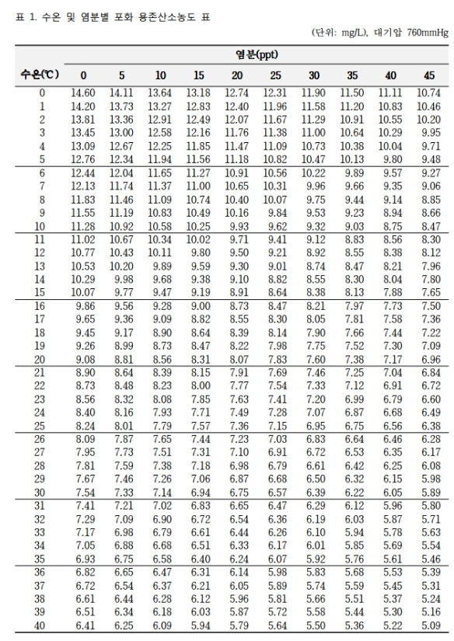
 |  |  |  | 값 입력 셀 | 자동 산출
[해역별 수질등급기준(WQI)]
우리나라 해양환경 특성에 적합한 종합적인 해역수질평가 기준 설정을 위해 해역을 해류, 조석, 탁도, 수심 등을 기준으로 다섯 가지의 생태구(동해, 대한해협, 서남해역, 서해중부, 제주 생태구)로 구분하고 부영양화의 원인항목(용존 무기질소(DIN), 용존 무기인(DIP)과 일차반응항목(클로로필(Chl-a), 투명도(SD))과 이차반응항목(저층 용존산소 포화도(DO))에 해당하는 항목들을 평가항목으로 계산된 수질등급기준

◇ 해역별 수질등급 기준[해양수산부 고시 제2018-10호, 2018.01.23.]

등급 | I(매우 좋음) | II(좋음) | III(보통) | IV(나쁨) | V(아주 나쁨)
WQI | 23 이하 | 24-33 | 34-46 | 47-59 | 60 이상

◇ 수질평가지수 계산 방법(수질평가지수 항목별 점수를 이용하여 계산)
WQI = 10 x [저층 산소포화도(DO)] + 6 x [(식물플랑크톤 농도(Chl-a) + 투명도(SD))/2] + 4 x [(용존무기질소농도(DIN) + 용존무기인 농도(DIP))/2]

◇ 수질평가지수 항목의 해역별 기준값
생태구역 | 표층Chl-a (µg/L) | 저층 DO (포화도,%) | 표층DIN (µg/L) | 표층DIP (µg/L) | 투명도 (m)
동해 | 2.1 | 90 | 140 | 20 | 8.5
대한해협 | 6.3 |  | 220 | 35 | 2.5
서남해역 | 3.7 |  | 230 | 25 | 0.5
서해중부 | 2.2 |  | 425 | 30 | 1
제주 | 1.6 |  | 165 | 15 | 8

◇ 수질평가지수 항목별 점수
항목별 점수 | Chl-a(µg/L), DIN(µg/L), DIP(µg/L) | DO(포화도, %), 투명도(m)
1 | 기준값 이하 | 기준값 이상
2 | < 기준값 + 0.10×기준값 | > 기준값 - 0.10×기준값
3 | < 기준값 + 0.25×기준값 | > 기준값 - 0.25×기준값
4 | < 기준값 + 0.50×기준값 | > 기준값 - 0.50×기준값
5 | ≥ 기준값 + 0.50×기준값 | ≤ 기준값 - 0.50×기준값

◇ 대한해협 생태구역 항목별 점수
항목별 점수 | Chl-a(µg/L) | DIN(µg/L) | DIP(µg/L) | DO(포화도, %) | 투명도(m)
1 | < 6.3 | < 220 | < 35 | > 90 | > 2.5
2 | < 6.93 | < 242 | < 38.50 | > 81 | > 2.25
3 | < 7.88 | < 275 | < 43.75 | > 67.5 | > 1.88
4 | < 9.45 | < 330 | < 52.50 | > 45 | > 1.25
5 | ≥ 9.45 | ≥ 330 | ≥ 52.50 | ≤ 45 | ≤ 1.25

◇ 측정 결과
구분 | DIN_0.5m(mg/L) | DIP_0.5m(mg/L) | 투명도(cm) | 용존산소포화도(%) | 클로로필a_0.5m(mg/㎥)
Point 1 | 0.68 | 0.072 | 250 | 107% | 2.6
Point 2 | 0.64 | 0.072 | 220 | 105% | 3.2
Point 3 | 0.64 | 0.071 | 240 | 106% | 2.2

◇ 항목별 점수 산출
구분 |  | 표층 DIN(µg/L) | 표층 DIP(µg/L) | 표층 Chl-a(µg/L) | 투명도(m) | DO(포화도, %)
point 1 | 측정결과 | 680.00 | 72.000 | 2.60 | 2.5 | 107%
 | 항목별 점수 | 5 | 5 | 1 | 2 | 1
point 2 | 측정결과 | 640.00 | 72.000 | 3.20 | 2.2 | 105%
 | 항목별 점수 | 5 | 5 | 1 | 3 | 1
point 3 | 측정결과 | 640.00 | 71.000 | 2.20 | 2.4 | 106%
 | 항목별 점수 | 5 | 5 | 1 | 2 | 1

◇ WQI 결과
구분 | WQI | 수질 등급
point 1 | 39 | 보통(III)
point 2 | 42 | 보통(III)
point 3 | 39 | 보통(III)

